P3
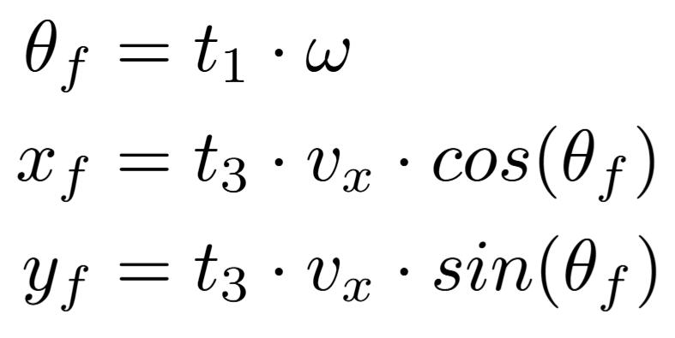
Position variables | First Trial |  | Error
 | Expected Value | Estimation Algorithm
X (mm) |  |  | 0
Y (mm) |  |  | 0
θ (deg) |  |  | 0

Position variables | Second Trial |  | Error
 | Expected Value | Estimation Algorithm |  | Mean Error
X (mm) |  |  | 0 | X (mm) | Y (mm) | θ (deg)
Y (mm) |  |  | 0 | 0 | 0 | 0
θ (deg) |  |  | 0

Position variables | Third Trial |  | Error
 | Expected Value | Estimation Algorithm
X (mm) |  |  | 0
Y (mm) |  |  | 0
θ (deg) |  |  | 0

Equations to calculate expected value

